Sernario#BR03-BR04-BR08
Sernario#BR04 เพิ่มเติมการแสดง Advance Request ที่ยังไม่ถูกนำไปทำรายการ Clearing Advance Requestได้ที่หน้า My Task และมีปุ่มให้คลิกเพื่อสร้าง Clearing Advance Request โดย reference Advance Request ได้ และให้แสดง เป็น item ในส่วนของ My Task ที่หน้า Home Sernario#BR03 ปรับปรุงให้ Clearing Advance กรณี return full amount of advance ให้ AP สามารถ reject ได้ Sernario#BR08 เพิ่มเติมฟังก์ชั่นกรณี Uncliamed VAT N7 ให้ระบบ Default ข้อมูล ตาม config OKB9 หรือ Table config (Comcode, GL(unclaim N7), Costcenter, IO)
 |  | Detail | Expected Result | Pass | Fail | Remark
 | 1 | เข้า URL:http://si1devmoss01:90/eexpense/bypass.aspx - กรอกรหัสพนักงาน 26003245 - กดปุ่ม Login | ระบบต้องเข้าระบบด้วยพนักงานดังกล่าวได้ (เฉพาะ UAT ไม่ต้องกรอกรหัสผ่านจริง)
 | 2 | คลิกเมนู Request | ระบบแสดงหน้า New Record
 | 3 | เลือกข้อมูล 3.1 Request Type : Advance Request 3.2 Expense Type / MODA / DOA : 3.1.4(6.1.1) รายจ่ายค่ารับรอง (ต่อครั้ง) 3.4 คลิกปุ่ม Submit | ระบบแสดงหน้าจอกรอกข้อมูล
 | 4 | กรอกข้อมูล - Description : - Pay to : Employee - Start Date - End Date : - Payment Request Date : - GL No. : 62110100 - EntertainExp-Tax - IO No. : 1500090000E8 (ระบบ default ตาม config) - Estimate Amount : คลิกปุ่ม Add GL Account | ระบบแสดงข้อมูลที่กรอกในตาราง GL Account List
 | 5 | คลิกปุ่ม Preview | ระบบแสดงรายละเอียดการกรอกและ Workflow การทำงาน
 | 6 | คลิกปุ่ม Submit | 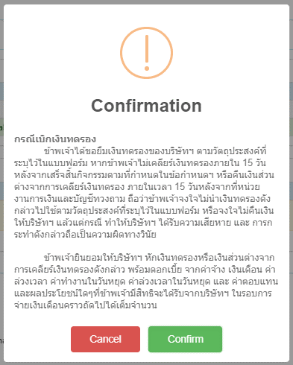 ระบบแสดง Popup ยืนยัน
 | 7 | คลิกปุ่ม Confirm | ระบบบันทึกข้อมูล แสดงหน้า My Task
 | 8 | เข้า URL:http://si1devmoss01:90/eexpense/bypass.aspx - กรอกรหัสพนักงาน 26900335 - กดปุ่ม Login | ระบบต้องเข้าระบบด้วยพนักงานดังกล่าวได้ (เฉพาะ UAT ไม่ต้องกรอกรหัสผ่านจริง)
 | 9 | คลิกเมนู My Task | ระบบแสดงรายการที่ต้องอนุมัติ
 | 10 | - คลิกเลือกรายการที่ต้องการ - คลิกปุ่ม Approve | ระบบบันทึกข้อมูล แสดงหน้า My Task
 | 11 | เข้า URL:http://si1devmoss01:90/eexpense/bypass.aspx - กรอกรหัสพนักงาน 26900395 - กดปุ่ม Login | ระบบต้องเข้าระบบด้วยพนักงานดังกล่าวได้ (เฉพาะ UAT ไม่ต้องกรอกรหัสผ่านจริง)
 | 12 | - เข้าเมนู Admin - เลือกเมนู AP Task | ระบบแสดงหน้า My Approve (AP Team)
 | 13 | - คลิก Tab เมนู Advance Request - คลิกเลข Advance No. รายการที่ต้องการ | ระบบแสดงข้อมูลของรายการ
 | 14 | - คลิก Tap Verify - คลิกปุ่ม Save & Next | ระบบบันทึกข้อมูล แสดงหน้า Post
 | 15 | คลิกปุ่ม Post to SAP | ระบบบันทึกข้อมูล แสดงหน้า My Approve (AP Team)
 | 16 | เข้า URL:http://si1devmoss01:90/eexpense/bypass.aspx - กรอกรหัสพนักงาน 26003245 - กดปุ่ม Login | ระบบต้องเข้าระบบด้วยพนักงานดังกล่าวได้ (เฉพาะ UAT ไม่ต้องกรอกรหัสผ่านจริง)
 | 17 | คลิกเมนู My Task | ระบบแสดงหน้า My Task
 | 18 | คลิกปุ่ม หลังรายการที่ต้องการ Clearing Advance | ระบบแสดงหน้าจอกรอกข้อมูล ฟอร์ม Clearing Advance
 | 19 | กรอกข้อมูล - Description : - คลิกเลือก Returning Full Amount of Advance - คลิกปุ่ม Preview | 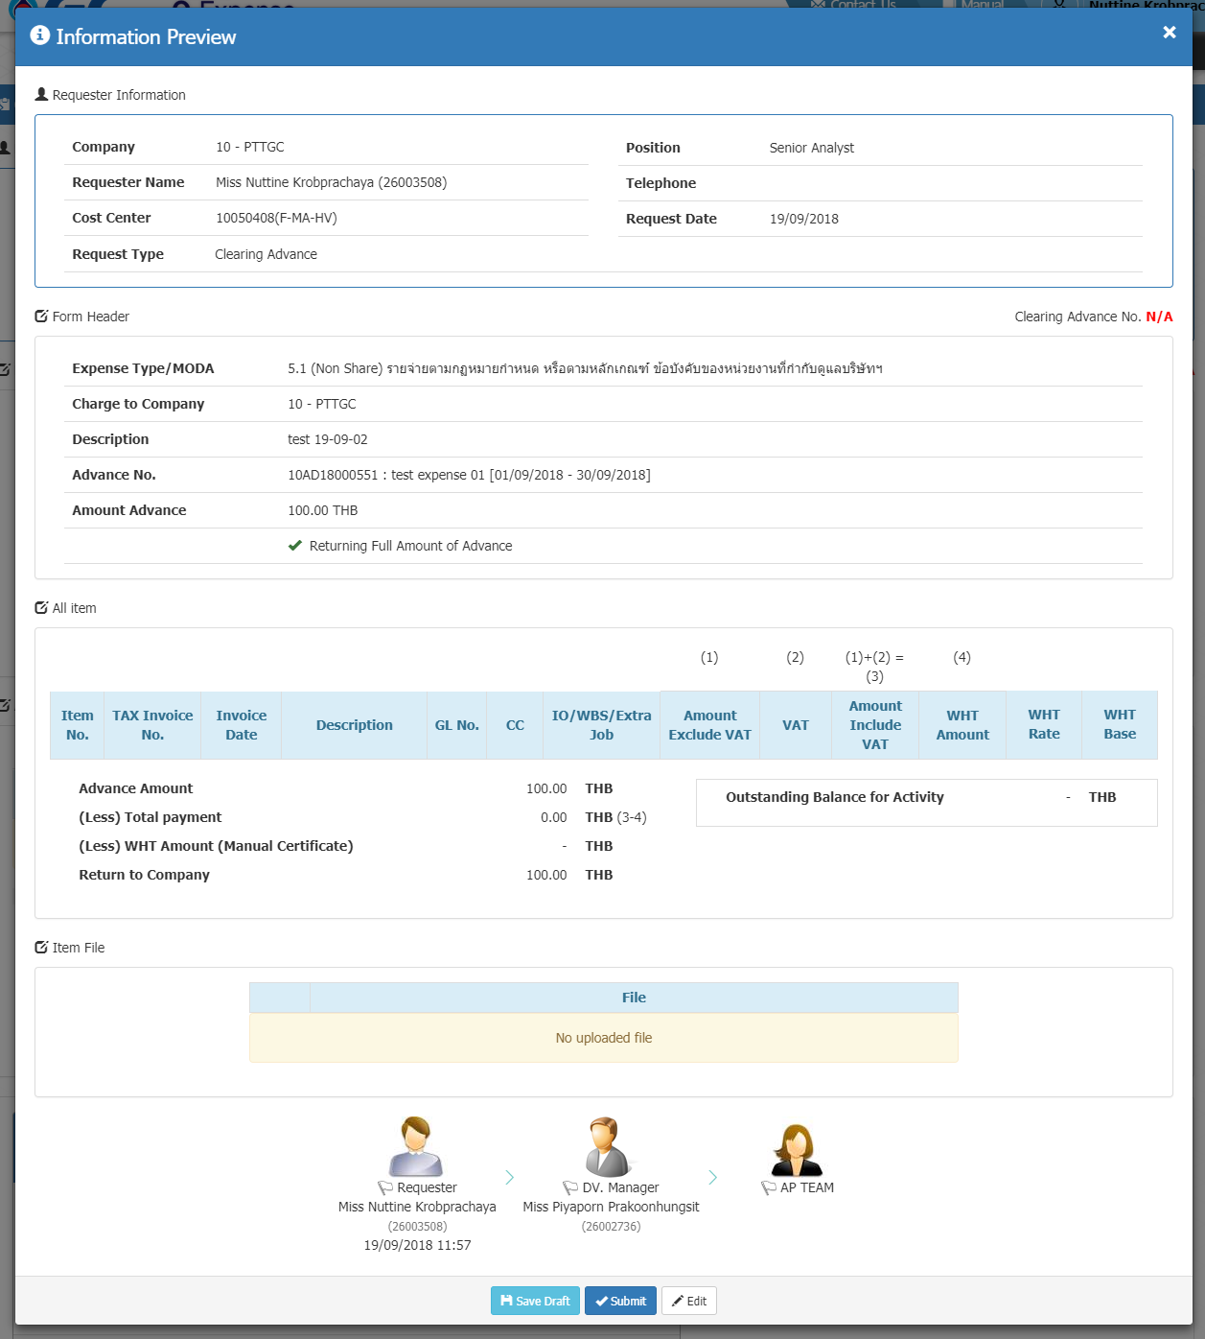 ระบบแสดงรายละเอียดการกรอกและ Workflow การทำงาน
 | 20 | คลิกปุ่ม Submit | ระบบบันทึกข้อมูล แสดงหน้า My Task
 | 21 | เข้า URL:http://si1devmoss01:90/eexpense/bypass.aspx - กรอกรหัสพนักงาน 26900335 - กดปุ่ม Login | ระบบต้องเข้าระบบด้วยพนักงานดังกล่าวได้
 | 22 | คลิกเมนู My Task | ระบบแสดงรายการที่ต้องอนุมัติ
 | 23 | - คลิกเลือกรายการที่ต้องการ - คลิกปุ่ม Approve | ระบบบันทึกข้อมูล แสดงหน้า My Task
 | 24 | เข้า URL:http://si1devmoss01:90/eexpense/bypass.aspx - กรอกรหัสพนักงาน 26900395 - กดปุ่ม Login | ระบบต้องเข้าระบบด้วยพนักงานดังกล่าวได้
 | 25 | - เข้าเมนู Admin - เลือกเมนู AP Task | ระบบแสดงหน้า My Approve (AP Team)
 | 26 | - คลิก Tab เมนู Clearing Advance - คลิกเลข Clearing Advance No. รายการที่ต้องการ | ระบบแสดงข้อมูลของรายการ
 | 27 | - คลิก Tab Post - ระบุ Comment - คลิกปุ่ม Reject | 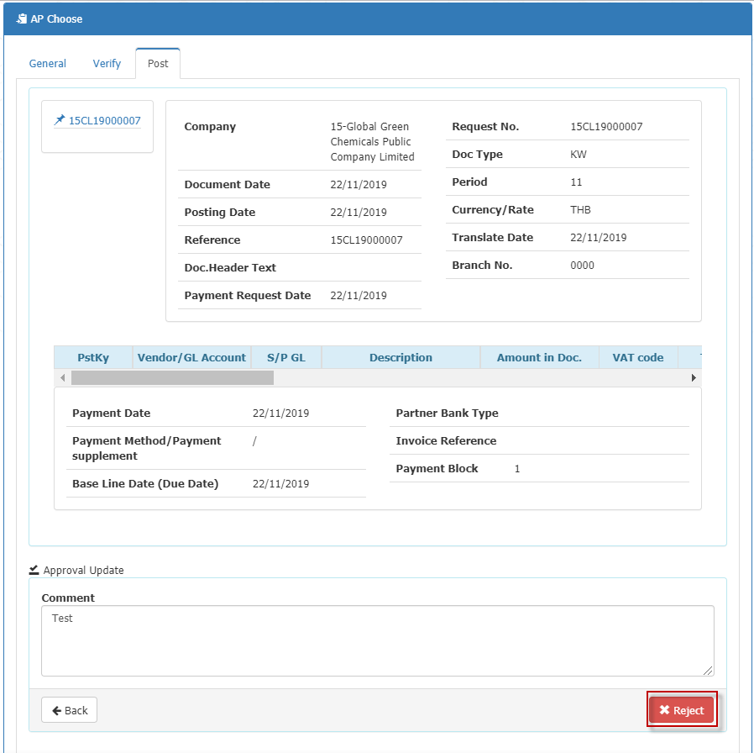 ระบบบันทึกข้อมูลรายการสถานะ เป็น AP Reject

 |  |  | 0

Sernario#BR07
Sernario#BR07 เพิ่มเติม Validation ให้ Requester ไม่สามารถ Submit รายการได้ โดย Base WHT ต้องมีค่าไม่เกินกว่า ยอดเงินก่อนภาษีมูลค่าเพิ่ม (Amount Exclude Vat) ของ Invoice แต่ละใบ โดยป้องกันเฉพาะกรณีที่ pay to เป็น vendor และให้ยกเว้นกรณีที่เป็น Progressive WHT
 |  | Detail | Expected Result | Pass | Fail | Remark
 | 1 | เข้า URL:http://si1devmoss01:90/eexpense/bypass.aspx - กรอกรหัสพนักงาน 26003245 - กดปุ่ม Login | ระบบต้องเข้าระบบด้วยพนักงานดังกล่าวได้ (เฉพาะ UAT ไม่ต้องกรอกรหัสผ่านจริง)
 | 2 | คลิกเมนู Request | ระบบแสดงหน้า New Record
 | 3 | เลือกข้อมูล 3.1 Request Type : Reimburse 3.2 Expense Type / MODA : 3.1.4(5.1) รายจ่ายตามกฎหมายกำหนด หรือตามหลักเกณฑ์ ข้อบังคับของหน่วยงานที่กำกับดูแลบริษัทฯ 3.4 คลิกปุ่ม Submit | ระบบแสดงหน้าจอกรอกข้อมูล
 | 4 | กรอกข้อมูล - Description : - Currency/Rate : - Pay to : Vendor - Cheque location : Transfer - Bank Account : - Vendor ID : - Description : - Tax Receipt/Invoice No. : - Tax Receipt/Invoice Date : - Amount Include VAT : 1000 - GL No. : 52030100 - Professional Fee - Charge to Cost center : - Budget Owner : 1500090100E2 - G-HC-HR : E2 -Professional Fee - คลิกปุ่ม ADD GL Account | ระบบแสดงข้อมูลที่กรอกในตาราง GL Account List
 | 5 | กรอกข้อมูล - Withholding Tax : - Withholding Tax Base Amount : 2000 - คลิกปุ่ม Add Withholding Tax | 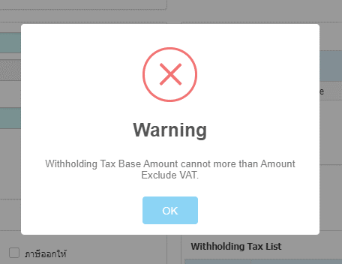 ระบบแสดง Pop-up แจ้งเตือน

 |  |  | 0

Sernario#BR10
Sernario#BR10 แก้ไขปัญหากรณีการเบิกค่าใช้จ่ายที่อ้างอิงกิจกรรม ที่มีวงเงินของกิจกรรมเกิน 1 ล้านบาท ที่ระบบยังวิ่ง Workflow ตามวงเงินการเบิกค่าใช้จ่ายไม่ถูกต้องตามความหมายใน MODA
 | Main | User | Position |  | Detail | Expected Result | Pass | Fail | Remark
Case : การเบิกค่าใช้จ่ายวงเงิน 1-5 M | Create Activity | 26003245 | Request/User | 1 | เข้า URL:http://si1devmoss01:90/eexpense/bypass.aspx - กรอกรหัสพนักงาน 26003245 - กดปุ่ม Login | ระบบต้องเข้าระบบด้วยพนักงานดังกล่าวได้ (เฉพาะ UAT ไม่ต้องกรอกรหัสผ่านจริง)
 |  |  |  | 2 | คลิกเมนู Request | ระบบแสดงหน้า New Record
 |  |  |  | 3 | เลือกข้อมูล 3.1 Request Type : Activity Request 3.2 Expense Type / MODA / DOA : 3.1.4(4.1.1) การอนุมัติหลักการจัดงานและกิจกรรมในประเทศ (ต่อครั้ง) 3.4 คลิกปุ่ม Submit | ระบบแสดงหน้าจอกรอกข้อมูล
 |  |  |  | 4 | กรอกข้อมูล - IO/Extra Job/WBS : 1500000000E1 - MD-TOL : E1 -Business Travel - Project/Activity Name : - Tatal Estimate Cost : 2000000 - Start Date - End Date : - Purpose/GL No. : - Attached File : คลิกปุ่ม Preview | 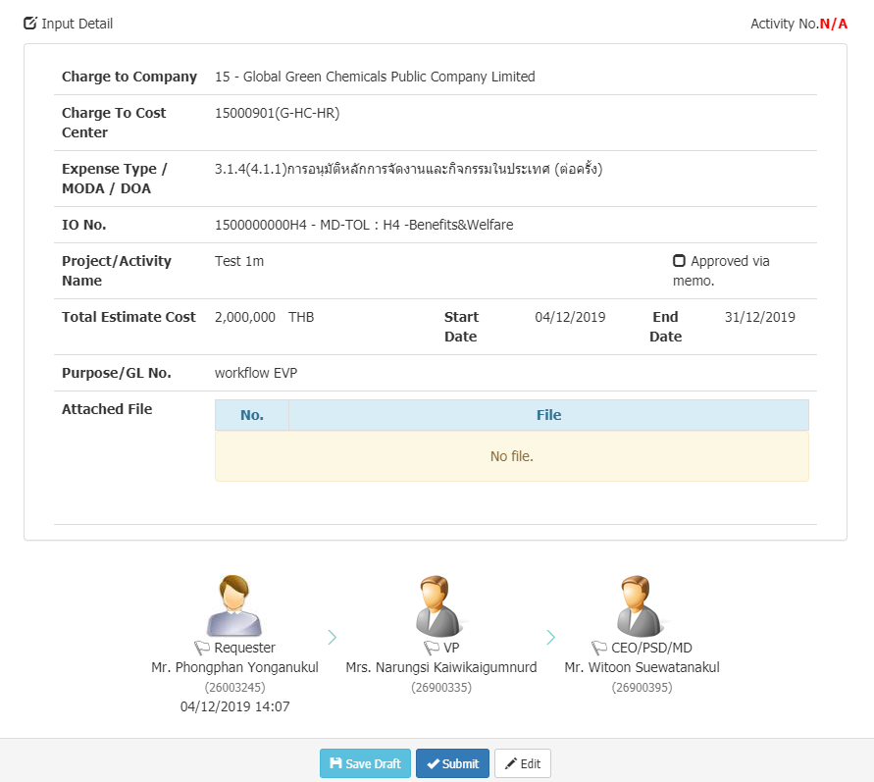 ระบบแสดงรายละเอียดการกรอกและ Workflow การทำงาน
 |  |  |  | 5 | คลิกปุ่ม Submit คลิกปุ่ม Confirm | ระบบบันทึกข้อมูล แสดงหน้า My Task
 |  | 26900335 | Approve/VP | 6 | เข้า URL:http://si1devmoss01:90/eexpense/bypass.aspx - กรอกรหัสพนักงาน 26900335 - กดปุ่ม Login | ระบบต้องเข้าระบบด้วยพนักงานดังกล่าวได้ (เฉพาะ UAT ไม่ต้องกรอกรหัสผ่านจริง)
 |  |  |  | 7 | คลิกเมนู My Task | ระบบแสดงรายการที่ต้องอนุมัติ
 |  |  |  | 8 | - คลิกเลือกรายการที่ต้องการ - คลิกปุ่ม Approve | ระบบบันทึกข้อมูล แสดงหน้า My Task
 |  | 26900395 | Approve/CEO | 9 | เข้า URL:http://si1devmoss01:90/eexpense/bypass.aspx - กรอกรหัสพนักงาน 26900395 - กดปุ่ม Login | ระบบต้องเข้าระบบด้วยพนักงานดังกล่าวได้ (เฉพาะ UAT ไม่ต้องกรอกรหัสผ่านจริง)
 |  |  |  | 10 | คลิกเมนู My Task | ระบบแสดงรายการที่ต้องอนุมัติ
 |  |  |  | 11 | - คลิกเลือกรายการที่ต้องการ - คลิกปุ่ม Approve | ระบบบันทึกข้อมูล แสดงหน้า My Task
 | Advance Request | 26003245 | Request/User | 12 | เข้า URL:http://si1devmoss01:90/eexpense/bypass.aspx - กรอกรหัสพนักงาน 26003245 - กดปุ่ม Login | ระบบต้องเข้าระบบด้วยพนักงานดังกล่าวได้ (เฉพาะ UAT ไม่ต้องกรอกรหัสผ่านจริง)
 |  |  |  | 13 | คลิกเมนู Request | ระบบแสดงหน้า New Record
 |  |  |  | 14 | เลือกข้อมูล 3.1 Request Type : Advance Request 3.2 Expense Type / MODA : 3.1.4(4.3.1.1) การอนุมัติรายจ่ายเกี่ยวกับการจัดงานและกิจกรรมในประเทศที่ได้รับอนุมัติหลักการแล้ว 3.4 คลิกปุ่ม Submit | ระบบแสดงหน้าจอกรอกข้อมูล
 |  |  |  | 15 | กรอกข้อมูล - เลือก Activity No. : - Description : - Pay to : Employee - Start Date - End Date : - Payment Request Date : - GL No. : 52030100 - Professional Fee - IO No. : 1500090100E2 - Estimate Amount : 1500000 คลิกปุ่ม Add GL Account | ระบบแสดงข้อมูลที่กรอกในตาราง GL Account List
 |  |  |  | 16 | คลิกปุ่ม Preview | 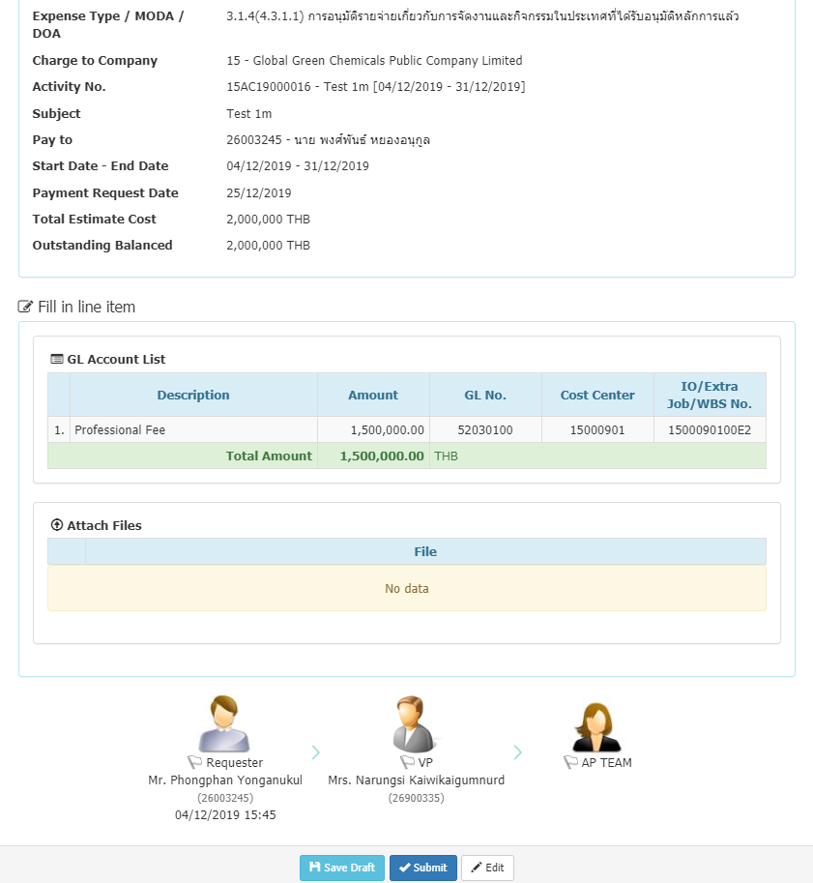 ระบบแสดงรายละเอียดการกรอกและ Workflow การทำงาน
 |  |  |  | 17 | คลิกปุ่ม Submit | ระบบบันทึกข้อมูล แสดงหน้า My Task
 |  | 26900335 | Approve/CEO | 18 | เข้า URL:http://si1devmoss01:90/eexpense/bypass.aspx - กรอกรหัสพนักงาน 26900335 - กดปุ่ม Login | ระบบต้องเข้าระบบด้วยพนักงานดังกล่าวได้ (เฉพาะ UAT ไม่ต้องกรอกรหัสผ่านจริง)
 |  |  |  | 19 | คลิกเมนู My Task | ระบบแสดงรายการที่ต้องอนุมัติ
 |  |  |  | 20 | - คลิกเลือกรายการที่ต้องการ - คลิกปุ่ม Approve | ระบบบันทึกข้อมูล แสดงหน้า My Task
 |  | 26900395 | AP/MD | 21 | เข้า URL:http://si1devmoss01:90/eexpense/bypass.aspx - กรอกรหัสพนักงาน 26900395 - กดปุ่ม Login | ระบบต้องเข้าระบบด้วยพนักงานดังกล่าวได้ (เฉพาะ UAT ไม่ต้องกรอกรหัสผ่านจริง) | md |  | 26003975
 |  |  |  | 22 | - เข้าเมนู Admin - เลือกเมนู AP Task | ระบบแสดงหน้า My Approve (AP Team)
 |  |  |  | 23 | - คลิก Tab เมนู Advance Request - คลิกเลข Advance No. รายการที่ต้องการ | ระบบแสดงข้อมูลของรายการ
 |  |  |  | 24 | - คลิก Tap Verify - คลิกปุ่ม Save & Next | ระบบบันทึกข้อมูล แสดงหน้า Post
 |  |  |  | 25 | คลิกปุ่ม Post to SAP | ระบบบันทึกข้อมูล แสดงหน้า My Approve (AP Team)
 | Clearing Advance | 26003245 | Request/User | 26 | เข้า URL:http://si1devmoss01:90/eexpense/bypass.aspx - กรอกรหัสพนักงาน 26003245 - กดปุ่ม Login | ระบบต้องเข้าระบบด้วยพนักงานดังกล่าวได้ (เฉพาะ UAT ไม่ต้องกรอกรหัสผ่านจริง)
 |  |  |  | 27 | คลิกเมนู My Task | ระบบแสดงหน้า My Task
 |  |  |  | 28 | คลิกปุ่ม หลังรายการที่ต้องการ Clearing Advance | ระบบแสดงหน้าจอกรอกข้อมูล ฟอร์ม Clearing Advance
 |  |  |  | 29 | กรอกข้อมูล - Description : - Vendor ID : - Description : - Tax Receipt/Invoice No. : - Tax Receipt/Invoice Date : - Amount Include VAT : 1500000 - GL No. : - Budget Owner : คลิกปุ่ม Add GL Account | ระบบแสดงข้อมูลที่กรอกในตาราง GL Account List
 |  |  |  | 30 | คลิกปุ่ม Add Tax Invoice/Receipt | ระบบแสดงข้อมูลที่กรอกในตาราง
 |  |  |  | 31 | คลิกปุ่ม Preview | 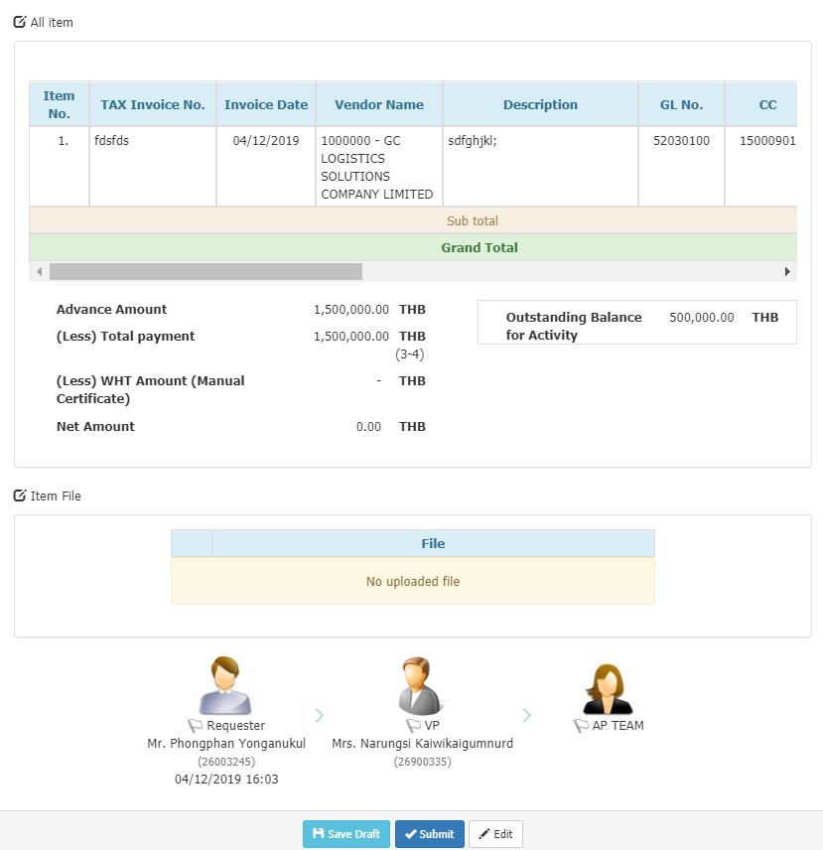 ระบบแสดงรายละเอียดการกรอกและ Workflow การทำงาน
 |  |  |  | 32 | คลิกปุ่ม Submit | ระบบบันทึกข้อมูล แสดงหน้า My Task
 |  | 26900335 | Approve | 33 | เข้า URL:http://si1devmoss01:90/eexpense/bypass.aspx - กรอกรหัสพนักงาน 26900335 - กดปุ่ม Login | ระบบต้องเข้าระบบด้วยพนักงานดังกล่าวได้ (เฉพาะ UAT ไม่ต้องกรอกรหัสผ่านจริง)
 |  |  |  | 34 | คลิกเมนู My Task | ระบบแสดงรายการที่ต้องอนุมัติ
 |  |  |  | 35 | - คลิกเลือกรายการที่ต้องการ - คลิกปุ่ม Approve | ระบบบันทึกข้อมูล แสดงหน้า My Task
 |  | 26900395 | AP Team | 36 | เข้า URL:http://si1devmoss01:90/eexpense/bypass.aspx - กรอกรหัสพนักงาน 26900395 - กดปุ่ม Login | ระบบต้องเข้าระบบด้วยพนักงานดังกล่าวได้ (เฉพาะ UAT ไม่ต้องกรอกรหัสผ่านจริง)
 |  |  |  | 37 | - เข้าเมนู Admin - เลือกเมนู AP Task | ระบบแสดงหน้า My Approve (AP Team)
 |  |  |  | 38 | - คลิก Tab เมนู Advance Request - คลิกเลข Advance No. รายการที่ต้องการ | ระบบแสดงข้อมูลของรายการ
 |  |  |  | 39 | - คลิก Tap Verify - คลิกปุ่ม Save & Next | ระบบบันทึกข้อมูล แสดงหน้า Post
 |  |  |  | 40 | คลิกปุ่ม Post to SAP | ระบบบันทึกข้อมูล แสดงหน้า My Approve (AP Team)
 | Activity Request / Reimburse | 26003245 |  | 41 | เข้า URL:http://si1devmoss01:90/eexpense/bypass.aspx - กรอกรหัสพนักงาน 26003245 - กดปุ่ม Login | ระบบต้องเข้าระบบด้วยพนักงานดังกล่าวได้ (เฉพาะ UAT ไม่ต้องกรอกรหัสผ่านจริง)
 |  |  |  | 42 | คลิกเมนู Request | ระบบแสดงหน้า New Record
 |  |  |  | 43 | เลือกข้อมูล 3.1 Request Type : Activity Request 3.2 Expense Type / MODA / DOA : 3.1.4(4.1.1) การอนุมัติหลักการจัดงานและกิจกรรมในประเทศ (ต่อครั้ง) 3.4 คลิกปุ่ม Submit | ระบบแสดงหน้าจอกรอกข้อมูล
 |  |  |  | 44 | กรอกข้อมูล - IO/Extra Job/WBS : 1500000000E1 - MD-TOL : E1 -Business Travel - Project/Activity Name : - Tatal Estimate Cost : 2,000,000 - Start Date - End Date : - Purpose/GL No. : - Attached File : คลิกปุ่ม Preview | ระบบแสดงรายละเอียดการกรอกและ Workflow การทำงาน
 |  |  |  | 45 | คลิกปุ่ม Submit คลิกปุ่ม Confirm | ระบบบันทึกข้อมูล แสดงหน้า My Task
 |  | 26900335 |  | 46 | เข้า URL:http://si1devmoss01:90/eexpense/bypass.aspx - กรอกรหัสพนักงาน 26900335 - กดปุ่ม Login | ระบบต้องเข้าระบบด้วยพนักงานดังกล่าวได้ (เฉพาะ UAT ไม่ต้องกรอกรหัสผ่านจริง)
 |  |  |  | 47 | คลิกเมนู My Task | ระบบแสดงรายการที่ต้องอนุมัติ
 |  |  |  | 48 | - คลิกเลือกรายการที่ต้องการ - คลิกปุ่ม Approve | ระบบบันทึกข้อมูล แสดงหน้า My Task
 |  | 26900395 |  | 49 | เข้า URL:http://si1devmoss01:90/eexpense/bypass.aspx - กรอกรหัสพนักงาน 26900395 - กดปุ่ม Login | ระบบต้องเข้าระบบด้วยพนักงานดังกล่าวได้ (เฉพาะ UAT ไม่ต้องกรอกรหัสผ่านจริง)
 |  |  |  | 50 | คลิกเมนู My Task | ระบบแสดงรายการที่ต้องอนุมัติ
 |  |  |  | 51 | - คลิกเลือกรายการที่ต้องการ - คลิกปุ่ม Approve | ระบบบันทึกข้อมูล แสดงหน้า My Task
 |  | 26003245 |  | 52 | เข้า URL:http://si1devmoss01:90/eexpense/bypass.aspx - กรอกรหัสพนักงาน 26003245 - กดปุ่ม Login | ระบบต้องเข้าระบบด้วยพนักงานดังกล่าวได้ (เฉพาะ UAT ไม่ต้องกรอกรหัสผ่านจริง)
 |  |  |  | 53 | คลิกเมนู Request | ระบบแสดงหน้า New Record
 |  |  |  | 54 | เลือกข้อมูล 3.1 Request Type : Reimburse 3.2 Expense Type / MODA : 3.1.4(4.3.1.1) การอนุมัติรายจ่ายเกี่ยวกับการจัดงานและกิจกรรมในประเทศที่ได้รับอนุมัติหลักการแล้ว 3.3 คลิกปุ่ม Submit | ระบบแสดงหน้าจอกรอกข้อมูล
 |  |  |  | 55 | กรอกข้อมูล - Description : - เลือก Activity No. : - Currency/Rate : - Pay to : Employee
 |  |  |  | 56 | กรอกข้อมูล - Vendor ID : - Description : - Tax Receipt/Invoice No. : - Tax Receipt/Invoice Date : - Amount Include VAT : 1500000 - GL No. : - Budget Owner : คลิกปุ่ม Add GL Account | ระบบแสดงข้อมูลที่กรอกในตาราง GL Account List
 |  |  |  | 57 | คลิกปุ่ม Add Tax Invoice/Receipt | ระบบแสดงข้อมูลที่กรอกในตาราง
 |  |  |  | 58 | คลิกปุ่ม Preview | 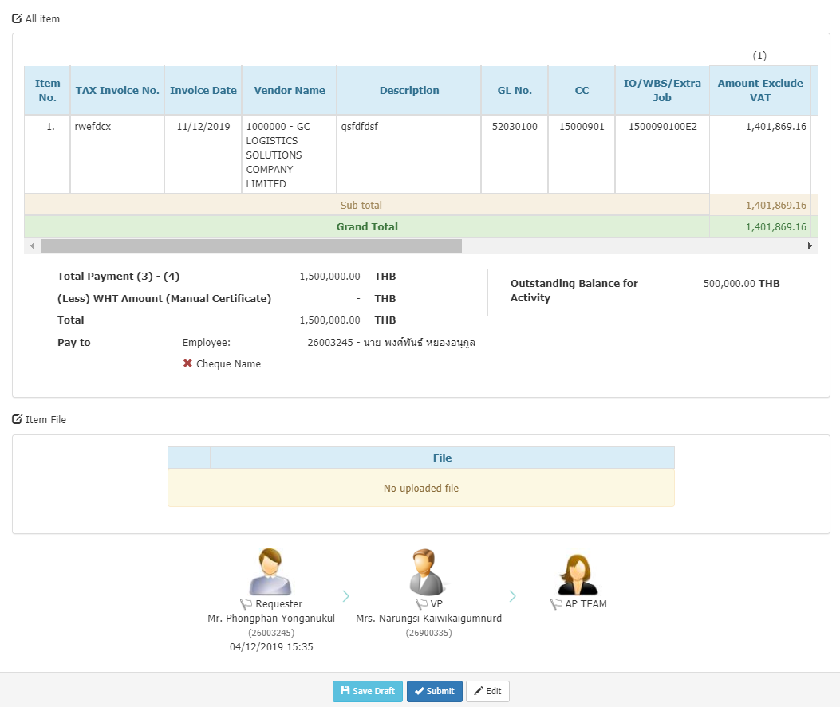 ระบบแสดงรายละเอียดการกรอกและ Workflow การทำงาน
 |  |  |  | 59 | คลิกปุ่ม Submit | ระบบบันทึกข้อมูล แสดงหน้า My Task
Case : การเบิกค่าใช้จ่ายวงเงินน้อยกว่า 1 M |  |  |  | 1 | เข้า URL:http://si1devmoss01:90/eexpense/bypass.aspx - กรอกรหัสพนักงาน 26003189 - กดปุ่ม Login | ระบบต้องเข้าระบบด้วยพนักงานดังกล่าวได้ (เฉพาะ UAT ไม่ต้องกรอกรหัสผ่านจริง)
 |  |  |  | 2 | คลิกเมนู Request | ระบบแสดงหน้า New Record
 |  |  |  | 3 | เลือกข้อมูล 3.1 Request Type : Activity Request 3.2 Expense Type / MODA / DOA : 3.1.4(4.1.1) การอนุมัติหลักการจัดงานและกิจกรรมในประเทศ (ต่อครั้ง) 3.4 คลิกปุ่ม Submit | ระบบแสดงหน้าจอกรอกข้อมูล
 |  |  |  | 4 | กรอกข้อมูล - IO/Extra Job/WBS : 1500000000E1 - MD-TOL : E1 -Business Travel - Project/Activity Name : - Tatal Estimate Cost : 900000 - Start Date - End Date : - Purpose/GL No. : - Attached File : คลิกปุ่ม Preview | 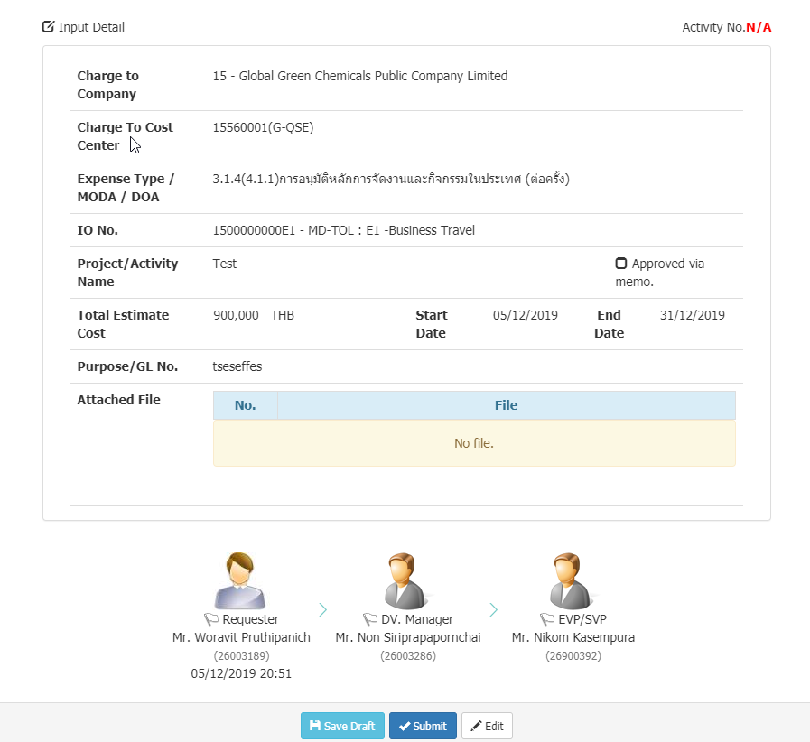 ระบบแสดงรายละเอียดการกรอกและ Workflow การทำงาน
 |  |  |  | 5 | คลิกปุ่ม Submit คลิกปุ่ม Confirm | ระบบบันทึกข้อมูล แสดงหน้า My Task
 |  |  |  | 6 | เข้า URL:http://si1devmoss01:90/eexpense/bypass.aspx - กรอกรหัสพนักงาน 26003286 - กดปุ่ม Login | ระบบต้องเข้าระบบด้วยพนักงานดังกล่าวได้ (เฉพาะ UAT ไม่ต้องกรอกรหัสผ่านจริง)
 |  |  |  | 7 | คลิกเมนู My Task | ระบบแสดงรายการที่ต้องอนุมัติ
 |  |  |  | 8 | - คลิกเลือกรายการที่ต้องการ - คลิกปุ่ม Approve | ระบบบันทึกข้อมูล แสดงหน้า My Task
 |  |  |  | 9 | เข้า URL:http://si1devmoss01:90/eexpense/bypass.aspx - กรอกรหัสพนักงาน 26900392 - กดปุ่ม Login | ระบบต้องเข้าระบบด้วยพนักงานดังกล่าวได้ (เฉพาะ UAT ไม่ต้องกรอกรหัสผ่านจริง)
 |  |  |  | 10 | คลิกเมนู My Task | ระบบแสดงรายการที่ต้องอนุมัติ
 |  |  |  | 11 | - คลิกเลือกรายการที่ต้องการ - คลิกปุ่ม Approve | ระบบบันทึกข้อมูล แสดงหน้า My Task
 |  |  |  | 12 | เข้า URL:http://si1devmoss01:90/eexpense/bypass.aspx - กรอกรหัสพนักงาน 26003189 - กดปุ่ม Login | ระบบต้องเข้าระบบด้วยพนักงานดังกล่าวได้ (เฉพาะ UAT ไม่ต้องกรอกรหัสผ่านจริง)
 |  |  |  | 13 | คลิกเมนู Request | ระบบแสดงหน้า New Record
 |  |  |  | 14 | เลือกข้อมูล 3.1 Request Type : Advance Request 3.2 Expense Type / MODA : 3.1.4(4.3.1.1) การอนุมัติรายจ่ายเกี่ยวกับการจัดงานและกิจกรรมในประเทศที่ได้รับอนุมัติหลักการแล้ว 3.4 คลิกปุ่ม Submit | ระบบแสดงหน้าจอกรอกข้อมูล
 |  |  |  | 15 | กรอกข้อมูล - เลือก Activity No. : - Description : - Pay to : Employee - Start Date - End Date : - Payment Request Date : - GL No. : 52030100 - Professional Fee - IO No. : 1500090100E2 - Estimate Amount : 90000 คลิกปุ่ม Add GL Account | ระบบแสดงข้อมูลที่กรอกในตาราง GL Account List
 |  |  |  | 16 | คลิกปุ่ม Preview | 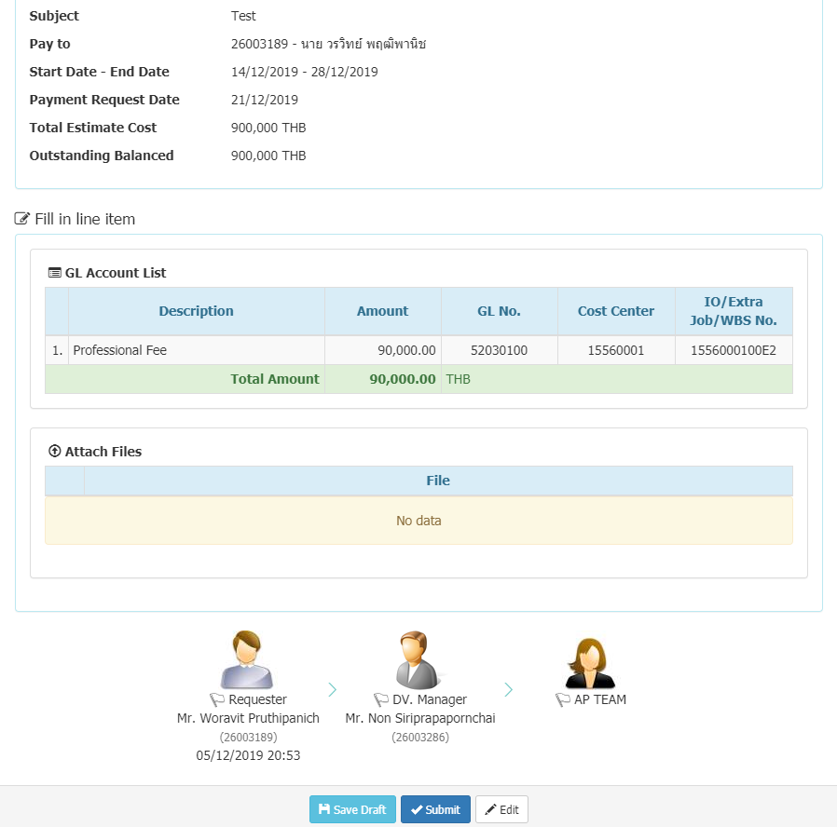 ระบบแสดงรายละเอียดการกรอกและ Workflow การทำงาน
 |  |  |  | 17 | คลิกปุ่ม Submit | ระบบบันทึกข้อมูล แสดงหน้า My Task
 |  |  |  | 18 | เข้า URL:http://si1devmoss01:90/eexpense/bypass.aspx - กรอกรหัสพนักงาน 26003286 - กดปุ่ม Login | ระบบต้องเข้าระบบด้วยพนักงานดังกล่าวได้ (เฉพาะ UAT ไม่ต้องกรอกรหัสผ่านจริง)
 |  |  |  | 19 | คลิกเมนู My Task | ระบบแสดงรายการที่ต้องอนุมัติ
 |  |  |  | 20 | - คลิกเลือกรายการที่ต้องการ - คลิกปุ่ม Approve | ระบบบันทึกข้อมูล แสดงหน้า My Task
 |  |  |  | 21 | เข้า URL:http://si1devmoss01:90/eexpense/bypass.aspx - กรอกรหัสพนักงาน 26900395 - กดปุ่ม Login | ระบบต้องเข้าระบบด้วยพนักงานดังกล่าวได้ (เฉพาะ UAT ไม่ต้องกรอกรหัสผ่านจริง)
 |  |  |  | 22 | - เข้าเมนู Admin - เลือกเมนู AP Task | ระบบแสดงหน้า My Approve (AP Team)
 |  |  |  | 23 | - คลิก Tab เมนู Advance Request - คลิกเลข Advance No. รายการที่ต้องการ | ระบบแสดงข้อมูลของรายการ
 |  |  |  | 24 | - คลิก Tap Verify - คลิกปุ่ม Save & Next | ระบบบันทึกข้อมูล แสดงหน้า Post
 |  |  |  | 25 | คลิกปุ่ม Post to SAP | ระบบบันทึกข้อมูล แสดงหน้า My Approve (AP Team)
 |  |  |  | 26 | เข้า URL:http://si1devmoss01:90/eexpense/bypass.aspx - กรอกรหัสพนักงาน 26003189 - กดปุ่ม Login | ระบบต้องเข้าระบบด้วยพนักงานดังกล่าวได้ (เฉพาะ UAT ไม่ต้องกรอกรหัสผ่านจริง)
 |  |  |  | 27 | คลิกเมนู My Task | ระบบแสดงหน้า My Task
 |  |  |  | 28 | คลิกปุ่ม หลังรายการที่ต้องการ Clearing Advance | ระบบแสดงหน้าจอกรอกข้อมูล ฟอร์ม Clearing Advance
 |  |  |  | 29 | กรอกข้อมูล - Description : - Vendor ID : - Description : - Tax Receipt/Invoice No. : - Tax Receipt/Invoice Date : - Amount Include VAT : 70000 - GL No. : - Budget Owner : คลิกปุ่ม Add GL Account | ระบบแสดงข้อมูลที่กรอกในตาราง GL Account List
 |  |  |  | 30 | คลิกปุ่ม Add Tax Invoice/Receipt | ระบบแสดงข้อมูลที่กรอกในตาราง
 |  |  |  | 31 | คลิกปุ่ม Preview | 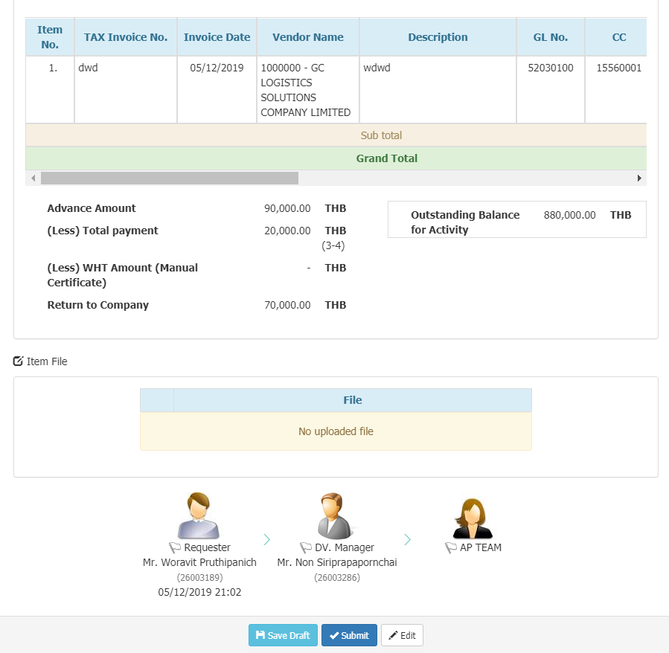 ระบบแสดงรายละเอียดการกรอกและ Workflow การทำงาน
 |  |  |  | 32 | คลิกปุ่ม Submit | ระบบบันทึกข้อมูล แสดงหน้า My Task
 |  |  |  | 33 | เข้า URL:http://si1devmoss01:90/eexpense/bypass.aspx - กรอกรหัสพนักงาน 26003286 - กดปุ่ม Login | ระบบต้องเข้าระบบด้วยพนักงานดังกล่าวได้ (เฉพาะ UAT ไม่ต้องกรอกรหัสผ่านจริง)
 |  |  |  | 34 | คลิกเมนู My Task | ระบบแสดงรายการที่ต้องอนุมัติ
 |  |  |  | 35 | - คลิกเลือกรายการที่ต้องการ - คลิกปุ่ม Approve | ระบบบันทึกข้อมูล แสดงหน้า My Task
 |  |  |  | 36 | เข้า URL:http://si1devmoss01:90/eexpense/bypass.aspx - กรอกรหัสพนักงาน 26900395 - กดปุ่ม Login | ระบบต้องเข้าระบบด้วยพนักงานดังกล่าวได้ (เฉพาะ UAT ไม่ต้องกรอกรหัสผ่านจริง)
 |  |  |  | 37 | - เข้าเมนู Admin - เลือกเมนู AP Task | ระบบแสดงหน้า My Approve (AP Team)
 |  |  |  | 38 | - คลิก Tab เมนู Advance Request - คลิกเลข Advance No. รายการที่ต้องการ | ระบบแสดงข้อมูลของรายการ
 |  |  |  | 39 | - คลิก Tap Verify - คลิกปุ่ม Save & Next | ระบบบันทึกข้อมูล แสดงหน้า Post
 |  |  |  | 40 | คลิกปุ่ม Post to SAP | ระบบบันทึกข้อมูล แสดงหน้า My Approve (AP Team)
 |  |  |  | 41 | เข้า URL:http://si1devmoss01:90/eexpense/bypass.aspx - กรอกรหัสพนักงาน 26003189 - กดปุ่ม Login | ระบบต้องเข้าระบบด้วยพนักงานดังกล่าวได้ (เฉพาะ UAT ไม่ต้องกรอกรหัสผ่านจริง)
 |  |  |  | 42 | คลิกเมนู Request | ระบบแสดงหน้า New Record
 |  |  |  | 43 | เลือกข้อมูล 3.1 Request Type : Activity Request 3.2 Expense Type / MODA / DOA : 3.1.4(4.1.1) การอนุมัติหลักการจัดงานและกิจกรรมในประเทศ (ต่อครั้ง) 3.4 คลิกปุ่ม Submit | ระบบแสดงหน้าจอกรอกข้อมูล
 |  |  |  | 44 | กรอกข้อมูล - IO/Extra Job/WBS : 1500000000E1 - MD-TOL : E1 -Business Travel - Project/Activity Name : - Tatal Estimate Cost : 900000 - Start Date - End Date : - Purpose/GL No. : - Attached File : คลิกปุ่ม Preview | ระบบแสดงรายละเอียดการกรอกและ Workflow การทำงาน
 |  |  |  | 45 | คลิกปุ่ม Submit คลิกปุ่ม Confirm | ระบบบันทึกข้อมูล แสดงหน้า My Task
 |  |  |  | 46 | เข้า URL:http://si1devmoss01:90/eexpense/bypass.aspx - กรอกรหัสพนักงาน 26003286 - กดปุ่ม Login | ระบบต้องเข้าระบบด้วยพนักงานดังกล่าวได้ (เฉพาะ UAT ไม่ต้องกรอกรหัสผ่านจริง)
 |  |  |  | 47 | คลิกเมนู My Task | ระบบแสดงรายการที่ต้องอนุมัติ
 |  |  |  | 48 | - คลิกเลือกรายการที่ต้องการ - คลิกปุ่ม Approve | ระบบบันทึกข้อมูล แสดงหน้า My Task
 |  |  |  | 49 | เข้า URL:http://si1devmoss01:90/eexpense/bypass.aspx - กรอกรหัสพนักงาน 26900392 - กดปุ่ม Login | ระบบต้องเข้าระบบด้วยพนักงานดังกล่าวได้ (เฉพาะ UAT ไม่ต้องกรอกรหัสผ่านจริง)
 |  |  |  | 50 | คลิกเมนู My Task | ระบบแสดงรายการที่ต้องอนุมัติ
 |  |  |  | 51 | - คลิกเลือกรายการที่ต้องการ - คลิกปุ่ม Approve | ระบบบันทึกข้อมูล แสดงหน้า My Task
 |  |  |  | 52 | เข้า URL:http://si1devmoss01:90/eexpense/bypass.aspx - กรอกรหัสพนักงาน 26003189 - กดปุ่ม Login | ระบบต้องเข้าระบบด้วยพนักงานดังกล่าวได้ (เฉพาะ UAT ไม่ต้องกรอกรหัสผ่านจริง)
 |  |  |  | 53 | คลิกเมนู Request | ระบบแสดงหน้า New Record
 |  |  |  | 54 | เลือกข้อมูล 3.1 Request Type : Reimburse 3.2 Expense Type / MODA : 3.1.4(4.3.1.1) การอนุมัติรายจ่ายเกี่ยวกับการจัดงานและกิจกรรมในประเทศที่ได้รับอนุมัติหลักการแล้ว 3.3 คลิกปุ่ม Submit | ระบบแสดงหน้าจอกรอกข้อมูล
 |  |  |  | 55 | กรอกข้อมูล - Description : - เลือก Activity No. : - Currency/Rate : - Pay to : Employee
 |  |  |  | 56 | กรอกข้อมูล - Vendor ID : - Description : - Tax Receipt/Invoice No. : - Tax Receipt/Invoice Date : - Amount Include VAT : 200000 - GL No. : - Budget Owner : คลิกปุ่ม Add GL Account | ระบบแสดงข้อมูลที่กรอกในตาราง GL Account List
 |  |  |  | 57 | คลิกปุ่ม Add Tax Invoice/Receipt | ระบบแสดงข้อมูลที่กรอกในตาราง
 |  |  |  | 58 | คลิกปุ่ม Preview | 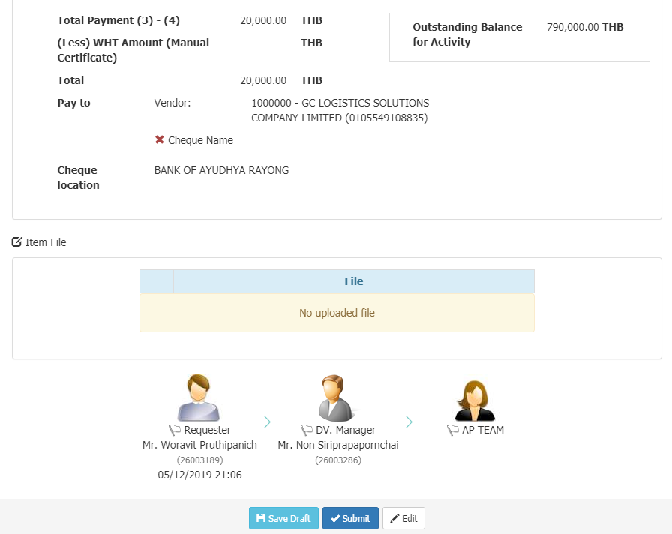 ระบบแสดงรายละเอียดการกรอกและ Workflow การทำงาน
 |  |  |  | 59 | คลิกปุ่ม Submit | ระบบบันทึกข้อมูล แสดงหน้า My Task

Sernario#BR12
Sernario#BR12 แก้ไขให้ระบบแสดงปุ่ม Cancel reimbursement with Activity กรณีที่ Activity ถูก cancel ไปแล้ว และเมื่อ Activity ถูก cancel แล้ว จะต้องไม่สามารถทำ reimburse ต่อได้ หรือถ้ายังมีรายการ reimburse ค้างอยู่ จะต้องไม่สามารถ cancel activity ได้
 |  | Detail | Expected Result | Pass | Fail | Remark
 | 1 | เข้า URL:http://si1devmoss01:90/eexpense/bypass.aspx - กรอกรหัสพนักงาน 26003245 - กดปุ่ม Login | ระบบต้องเข้าระบบด้วยพนักงานดังกล่าวได้ (เฉพาะ UAT ไม่ต้องกรอกรหัสผ่านจริง)
 | 2 | คลิกเมนู Request | ระบบแสดงหน้า New Record
 | 3 | เลือกข้อมูล 3.1 Request Type : Activity Request 3.2 Expense Type / MODA / DOA : 3.1.4(4.1.1) การอนุมัติหลักการจัดงานและกิจกรรมในประเทศ (ต่อครั้ง) 3.4 คลิกปุ่ม Submit | ระบบแสดงหน้าจอกรอกข้อมูล
 | 4 | กรอกข้อมูล - IO/Extra Job/WBS : 1500000000E1 - MD-TOL : E1 -Business Travel - Project/Activity Name : - Tatal Estimate Cost : - Start Date - End Date : - Purpose/GL No. : - Attached File : คลิกปุ่ม Preview | 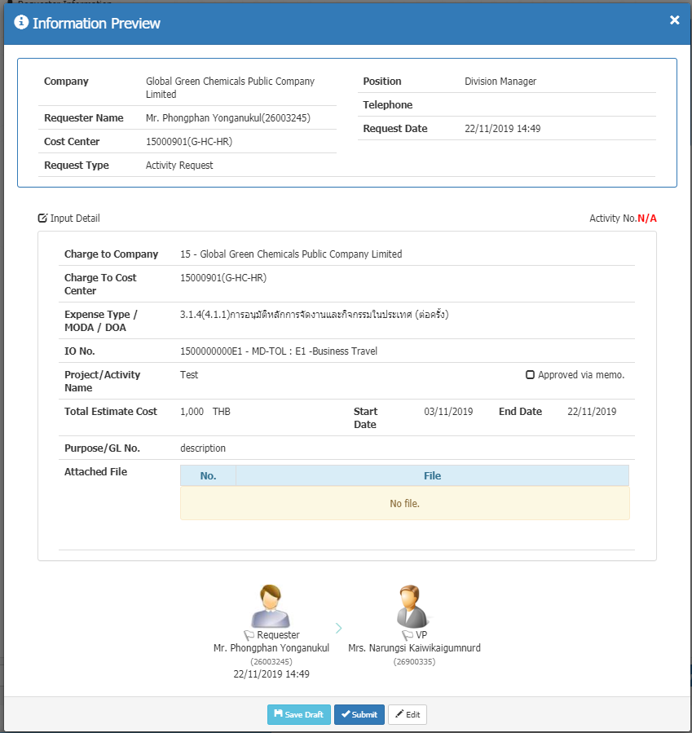 ระบบแสดงรายละเอียดการกรอกและ Workflow การทำงาน
 | 5 | คลิกปุ่ม Submit คลิกปุ่ม Confirm | ระบบบันทึกข้อมูล แสดงหน้า My Task
 | 6 | เข้า URL:http://si1devmoss01:90/eexpense/bypass.aspx - กรอกรหัสพนักงาน 26900335 - กดปุ่ม Login | ระบบต้องเข้าระบบด้วยพนักงานดังกล่าวได้ (เฉพาะ UAT ไม่ต้องกรอกรหัสผ่านจริง)
 | 7 | คลิกเมนู My Task | ระบบแสดงรายการที่ต้องอนุมัติ
 | 8 | - คลิกเลือกรายการที่ต้องการ - คลิกปุ่ม Approve | ระบบบันทึกข้อมูล แสดงหน้า My Task
 | 9 | เข้า URL:http://si1devmoss01:90/eexpense/bypass.aspx - กรอกรหัสพนักงาน 26003245 - กดปุ่ม Login | ระบบต้องเข้าระบบด้วยพนักงานดังกล่าวได้ (เฉพาะ UAT ไม่ต้องกรอกรหัสผ่านจริง)
 | 10 | คลิกเมนู Request | ระบบแสดงหน้า New Record
 | 11 | เลือกข้อมูล 3.1 Request Type : Reimburse 3.2 Expense Type / MODA : 3.1.4(4.3.1.1) การอนุมัติรายจ่ายเกี่ยวกับการจัดงานและกิจกรรมในประเทศที่ได้รับอนุมัติหลักการแล้ว 3.4 คลิกปุ่ม Submit | ระบบแสดงหน้าจอกรอกข้อมูล
 | 12 | กรอกข้อมูล - Description : - เลือก Activity No. : - Currency/Rate : - Pay to : Employee | กรณี Reimburse ย้าย Pay to ไว้ด้านบน
 | 13 | กรอกข้อมูล - Vendor ID : - Description : - Tax Receipt/Invoice No. : - Tax Receipt/Invoice Date : - Amount Include VAT : - GL No. : - Budget Owner : คลิกปุ่ม Add GL Account | ระบบแสดงข้อมูลที่กรอกในตาราง GL Account List
 | 14 | คลิกปุ่ม Preview | ระบบแสดง Popup รายละเอียดรายการ
 | 15 | คลิกปุ่ม Submit | ระบบบันทึกข้อมูล แสดงหน้า My Task
 | 16 | เข้า URL:http://si1devmoss01:90/eexpense/bypass.aspx - กรอกรหัสพนักงาน 26003245 - กดปุ่ม Login | ระบบต้องเข้าระบบด้วยพนักงานดังกล่าวได้ (เฉพาะ UAT ไม่ต้องกรอกรหัสผ่านจริง)
 | 17 | คลิกเมนู My Task | ระบบแสดงรายการ Request
 | 18 | คลิกเลือกรายการ Riemburse ที่ต้องการ | ระบบแสดงฟอร์ม Reimburse
 | 19 | คลิกปุ่ม | ระบบแสดงฟอร์ม Approval in Principle
 | 20 | คลิกปุ่ม Preview | ระบบแสดง Popup รายละเอียดรายการ
 | 21 | คลิกปุ่ม recall | 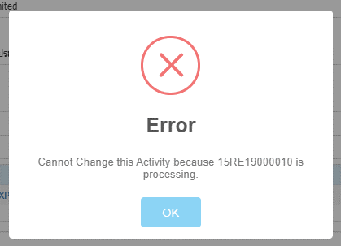 ระบบจะแสดง Pop-up ไม่ให้ Recall

